Sheet1
 | INSPEKSI NOPEMBER 25
Tanggal Temuan | Department | Lokasi | Jenis Temuan | Temuan | Rencana Perbaikan | PIC yg Inspeksi | PIC Penanggung jawab Lokasi temuan | Foto Temuan (Open) | Foto Temuan (Close) | Tanggal target | Status | Tanggal Close
2025-11-11 | PG1 | 079D | Pupuk Manual | Terdapat TK tidak menggunaka sepatu booth dengan alasan capek karna berat dan tdk menggunakan sarung tangan karet | Sesering mungkin di lakukan inspeksi dan sosialisasi tentang pentingnya apd pada aktifitas yg TK kerjakan | Handoko & David | Samsudin | 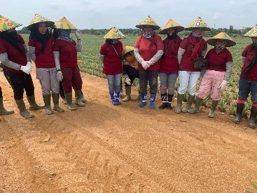
2025-11-23 | PG1 | Bengkel boom | Penggunaan sepatu safety | TK bengkel ditemukan tidak memakai sepatu safety, dan pembagian sepatu sudah dilakukan | Tindakan peringatan dan himbauan untuk TK mekanik, dengan panismen juka tada temuan ulang maka personil akan di pending dalam pembagian sepatu safety | Nirwati & David | Suroto | 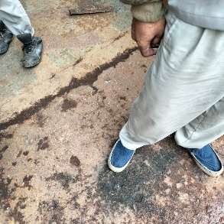
2025-11-11 | PG1 | 068A | Herbi manual | Tidak menggunakan apd sama sekali di karekan mandor belom mengambil apd di gudang apd Lakop | Close langsung di lakukan di hari yg sama mandor di instruksikan segera ambil perlengkapan APD dan di distribusi | Handoko & David | Sugeng | 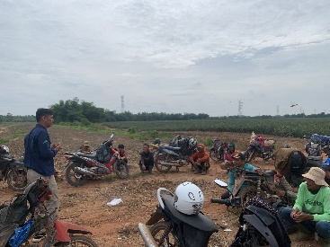
2025-11-28 | PG1 | 055A | Pemupukan | Tidak ada temuan TK tertib pengunaan APD |  | Nirwati & Handoko | Mukibin | 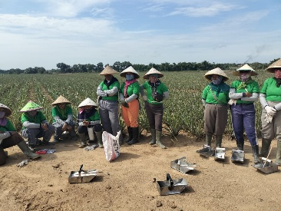
2025-11-28 | PG1 | 041B2 | Weeding | Tidak didapat temuan hanya TK menanyakan untuk kaca mata bisa di gantikan dengan kualitas yg lebih bagus yang tdk mengembun juak di pakai |  | Nirwati & Handoko | Ibin | 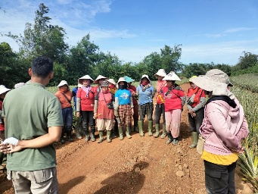
2025-11-23 | PG1 | Bengek Div 2 | Penggunaan sepatu safety | TK bengkel ditemukan tidak memakai sepatu safety, dan pembagian sepatu sudah dilakukan | Tindakan peringatan dan himbauan untuk TK mekanik, dengan panismen juka tada temuan ulang maka personil akan di pending dalam pembagian sepatu safety | Nirwati & Handoko | Misludin | 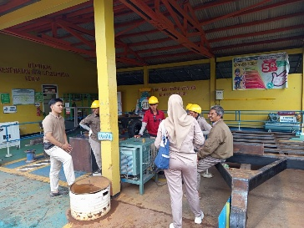
2025-11-15 | PG1 | 24F1 | Sarung tangan karet | Aplikasi Herbisida ditemukan TK tidak menggunakan sarung tangan karet, karena merasa panas dan tidak nyaman | apd blm di distribusi dan mandor blm mengkrarifikasi dengan petugas gudang (akan segera dilakukan penggantian) | Handoko & David |  | 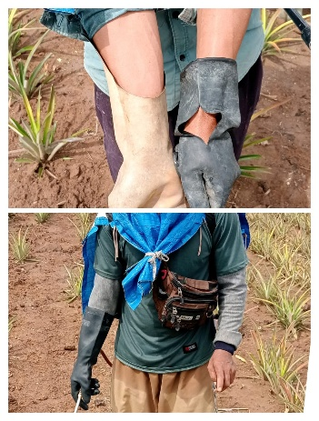
2025-11-15 | PG1 | 24F1 | Sarung tangan karet | Aplikasi Herbisida ditemukan TK tidak menggunakan sarung tangan karet, karena merasa panas dan tidak nyaman | TK langsung menggunakan sarung tangan | Handoko & David |  | 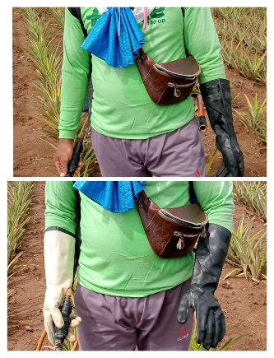

Sheet3
